员工差旅明细
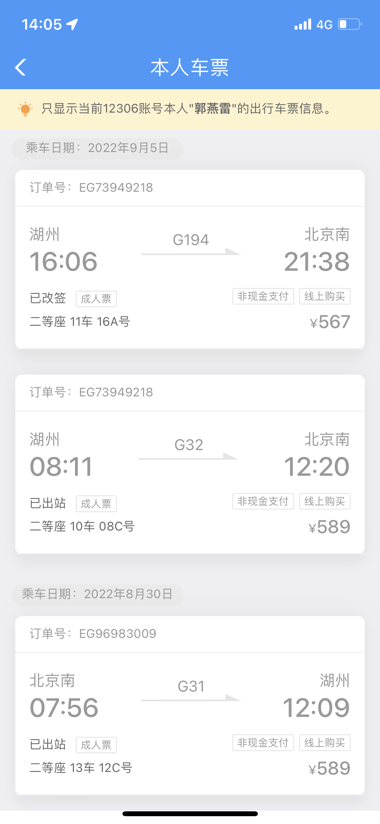

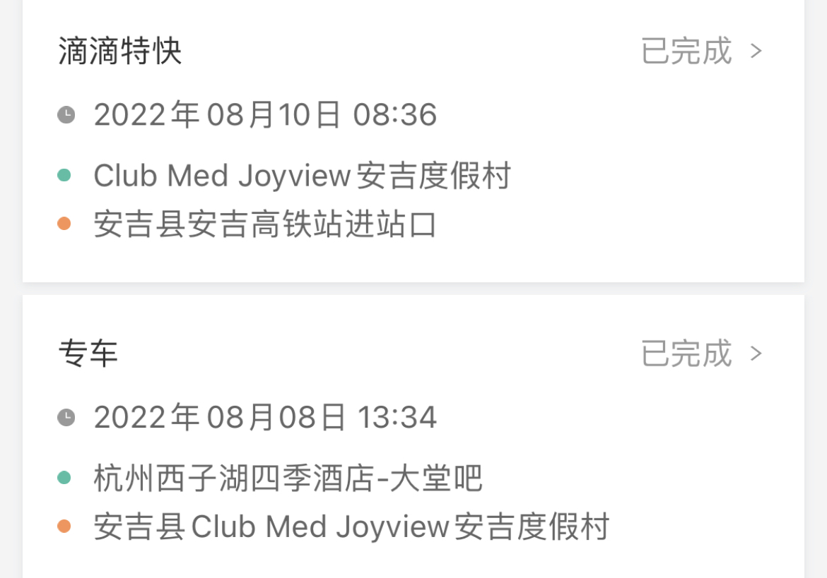

【员工上会补助统计单】

 |  | 姓名: |  | 0 |  | 职位: |  | 0
 |  | 发生地: |  | 安吉 |  | 部门: |  | 0
 |  | 发生日期: |  | 8月30日-9月5日 |  | 报销日期:
 |  |  |  |  |  | 团号: |  | HMZA-220901-UBI806

 |  | 出差城市 | 出差起止日期 |  | 每天金额 | 天数 | 合计 |  | 备注
 | 1 | 安吉 | 8月9-10日 |  | 100.00 | 2.00 | 200.00 |  | 踩线
 | 2 | 安吉 | 8月30日-9月2日；9月5日 |  | 100.00 | 5.00 | 500.00
 | 3 | 安吉 | 9月3-4日 |  | 200.00 | 2.00 | 400.00
 | 合计 |  |  |  |  | 9.00 | 1,100.00
 | 报销人: |  |  | 总监： | 合规: |  |  | 财务：

